Apex PMDのインストール手順
■Visual Studio Codeに「Apex PMD」拡張機能のインストール手順

１．Visual Studio Code プラグイン「Apex PMD」の拡張機能で Jre 1.8 以上が必要です。
 | Azulのダウンロードサイト「 https://www.azul.com/downloads/zulu-community/?package=jdk」からインストーラを所得して、インストールします。
 | Jre インストール済みの場合は、スキップします。

２．Visual Studio Codeに「Apex PMD」拡張機能をインストールします。
①Visual Studio Codeの拡張機能アイコンをクリックします。
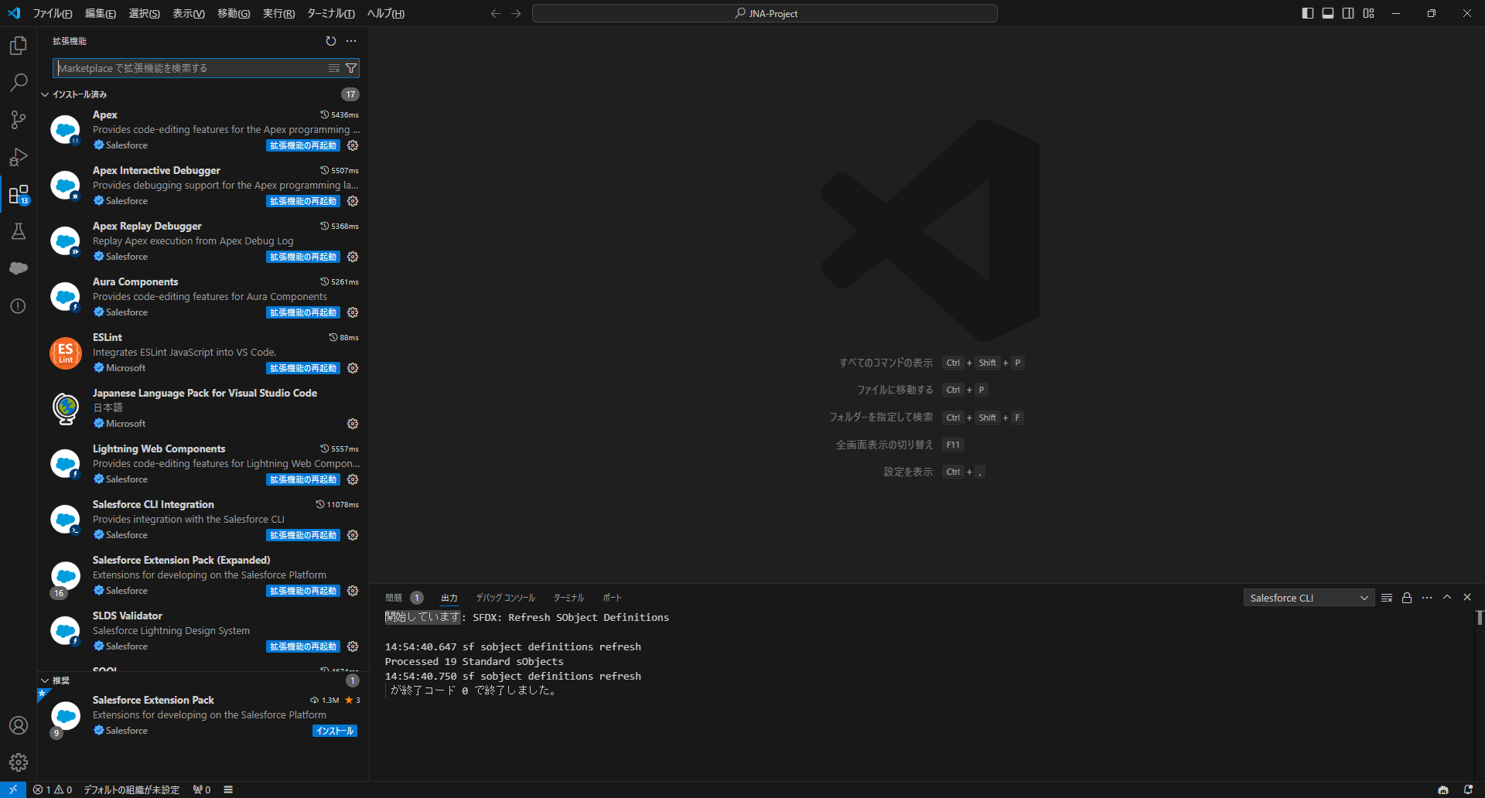

1

②検索バーに「Apex PMD」と入力して、Apex PMDの拡張機能を検索します。
③ Apex PMDの拡張機能をインストールします。インストールができたら、準備は完了です。

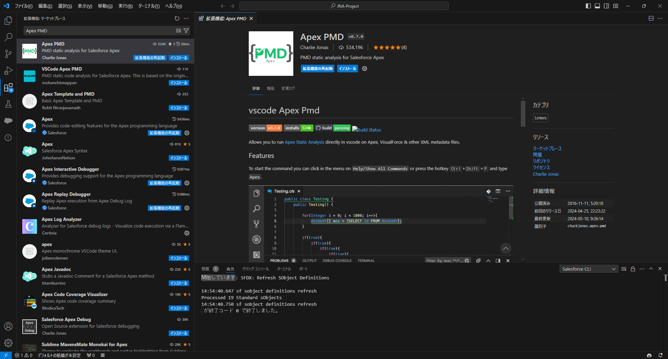
2

3

３．検知確認
コマンドパレット（ctrl+shift+p）で実行し、「Apex Static」を入力して、コマンドを確認します。
＃ | コマンド | 詳細
1 | Apex Static Analysis: On File | 1つの資材で静的解析することができます。
2 | Apex Static Analysis: On Workspace | プロジェクト全体で静的解析することができます。
3 | Apex Static Analysis: Clear Problems | 検知結果をクリアにすることができます。

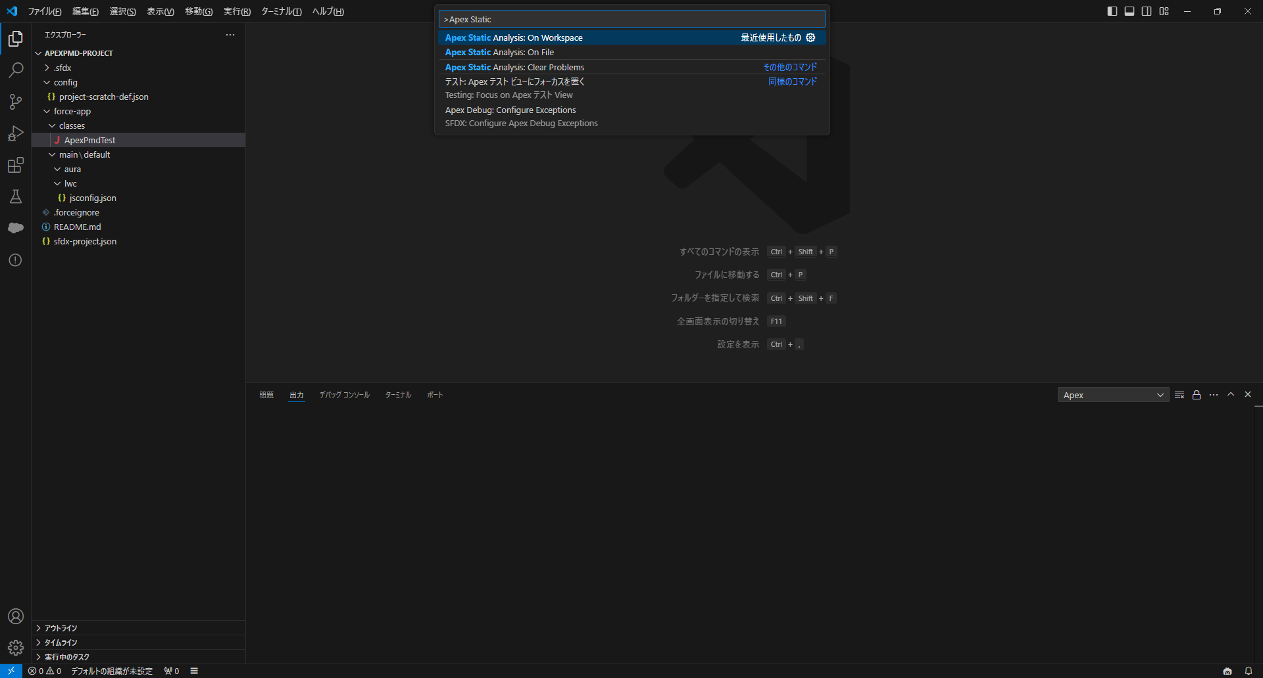

Apex クラスの検知
■コマンド①
検知対象ファイルを開きます。
コマンドパレット（ctrl+shift+p）で実行し、「Apex Static」を入力して、「Apex Static Analysis: On File」コマンドを選択します。
「Apex Static Analysis: On File」：1つの資材で静的解析することができます。
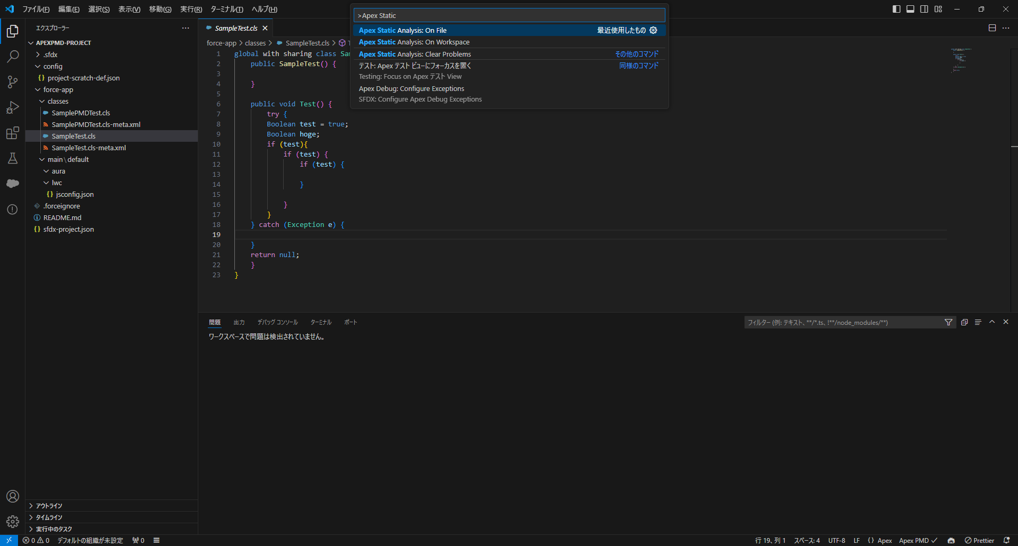

Visual Studio Codeでターミナルを開き「問題」をクリックします。
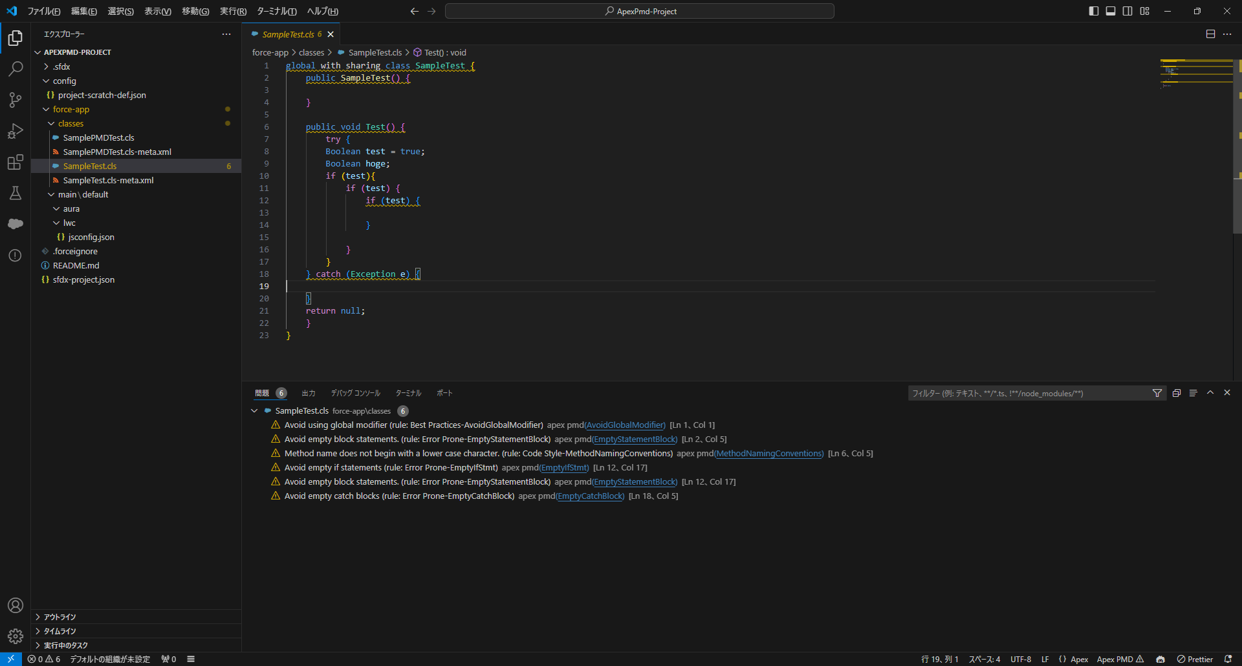

検知対象ファイルの検知結果が表示されます。

■コマンド②
コマンドパレット（ctrl+shift+p）で実行し、「Apex Static」を入力して、「Apex Static Analysis: On Workspace」コマンドを選択します。
「Apex Static Analysis: On Workspace」 ：プロジェクト全体で静的解析することができます。
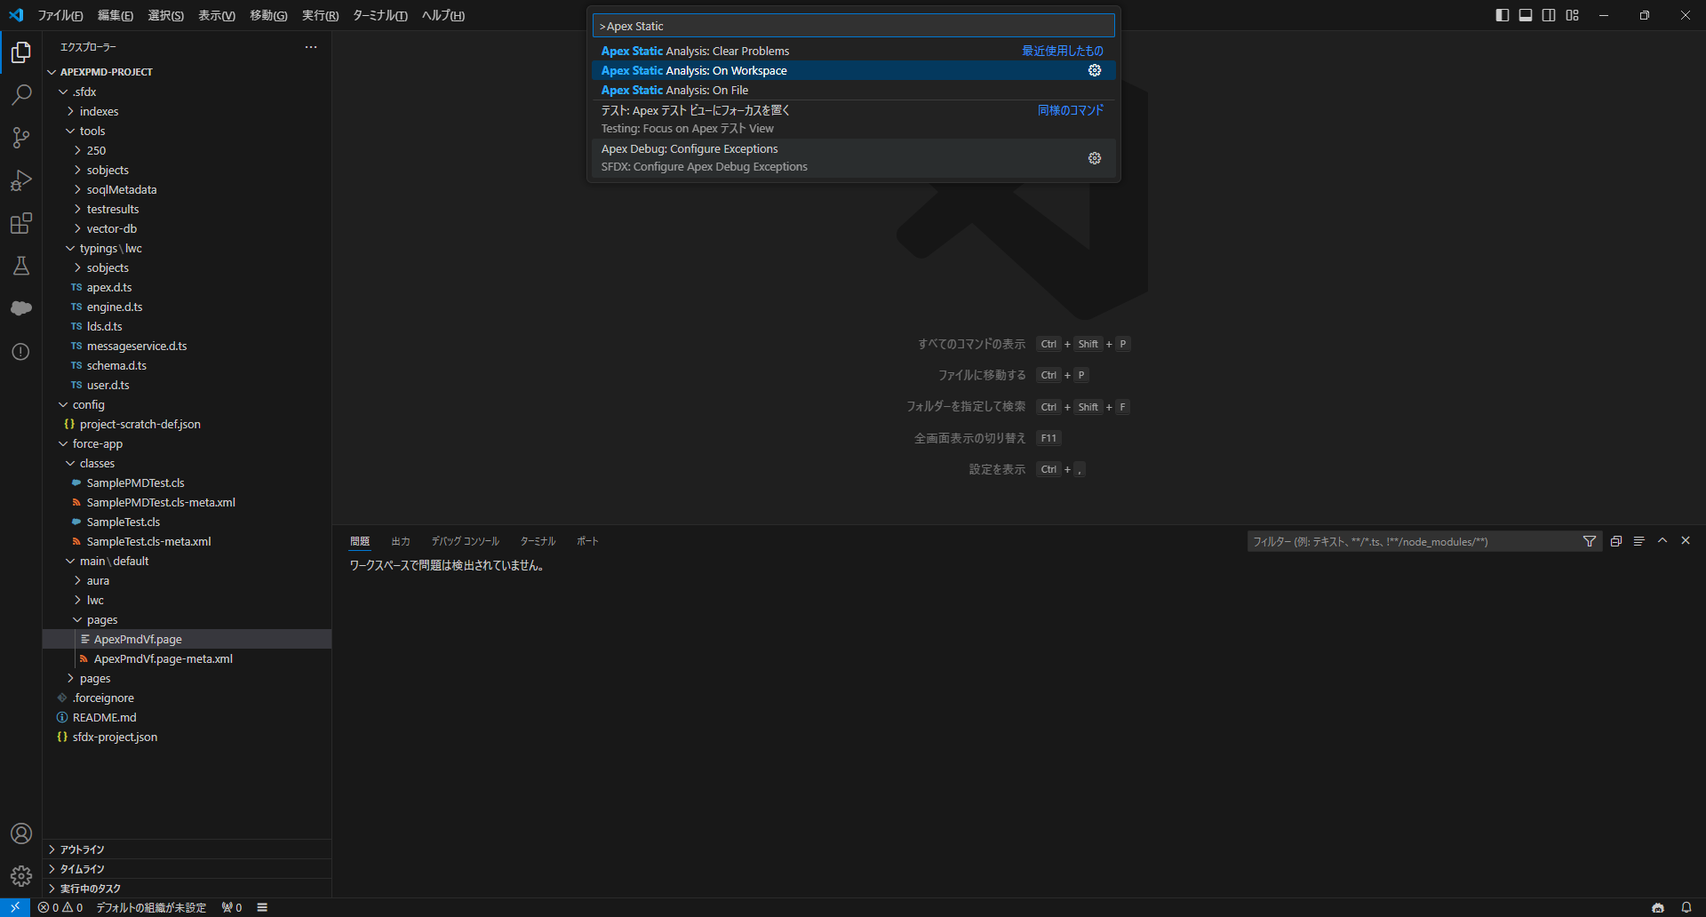

Visual Studio Codeでターミナルを開き「問題」をクリックします。
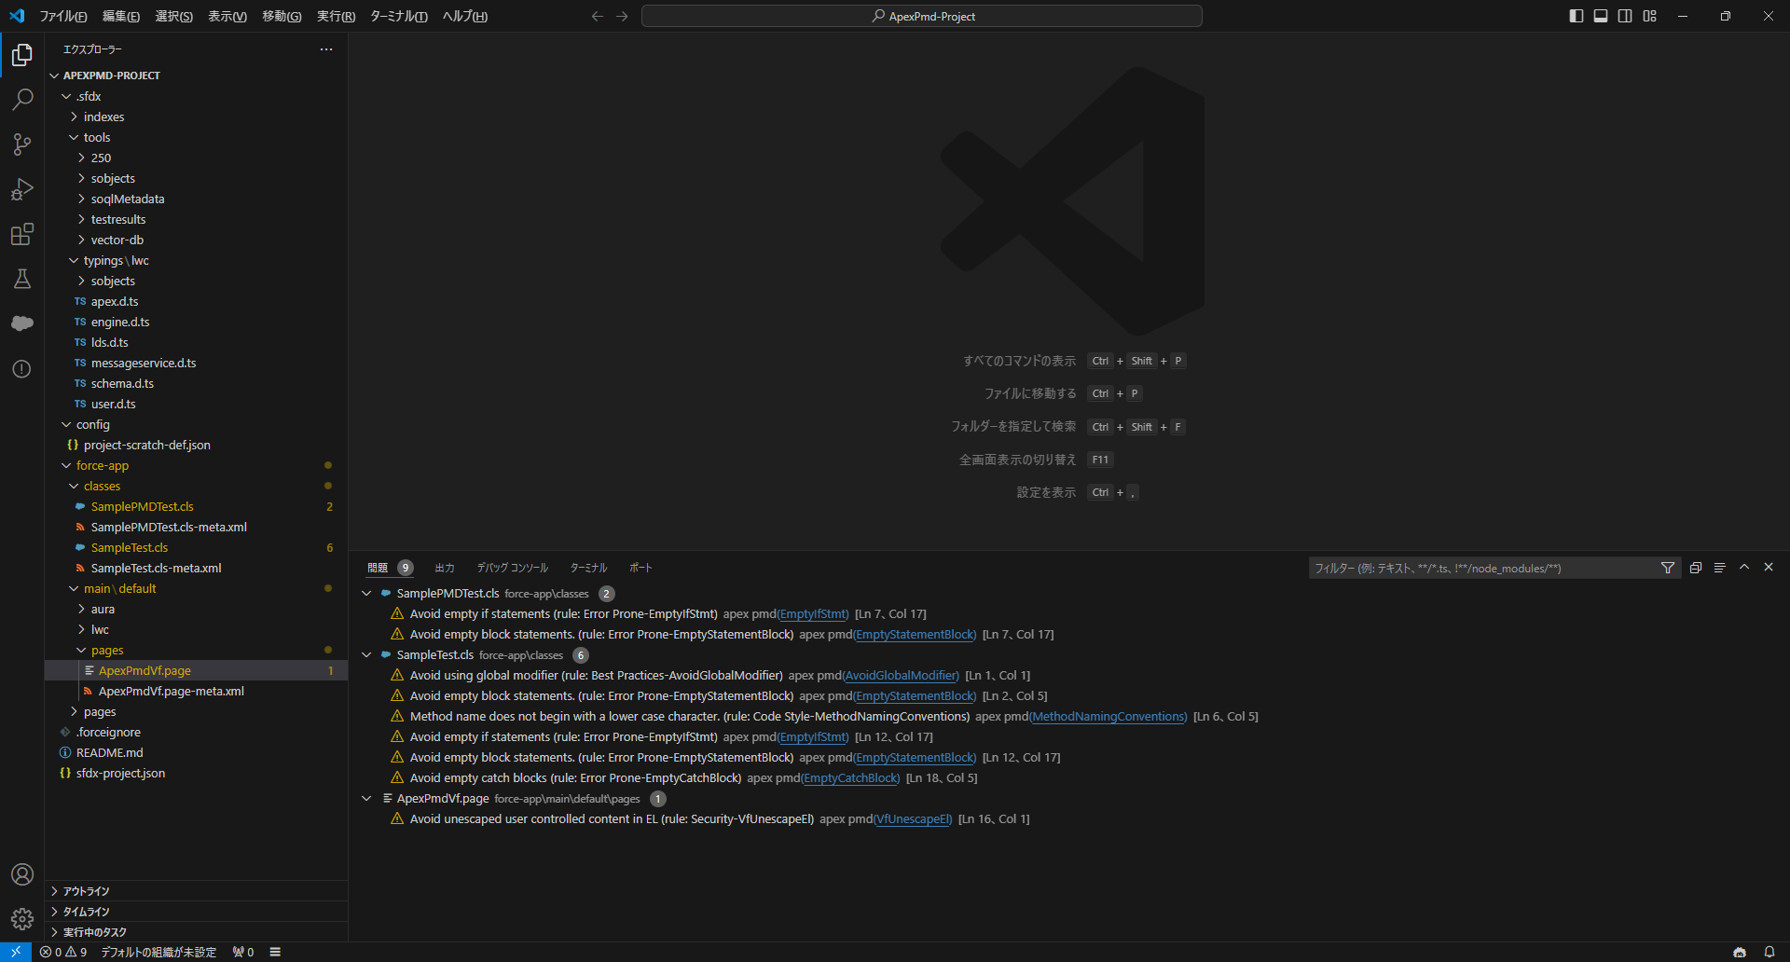

プロジェクト全体の静的解析結果が表示されます。

■コマンド③
コマンドパレット（ctrl+shift+p）で実行し、「Apex Static」を入力して、「Apex Static Analysis: Clear Problems」コマンドを選択します。
「Apex Static Analysis: Clear Problems」 ：検知結果をクリアにすることができます。

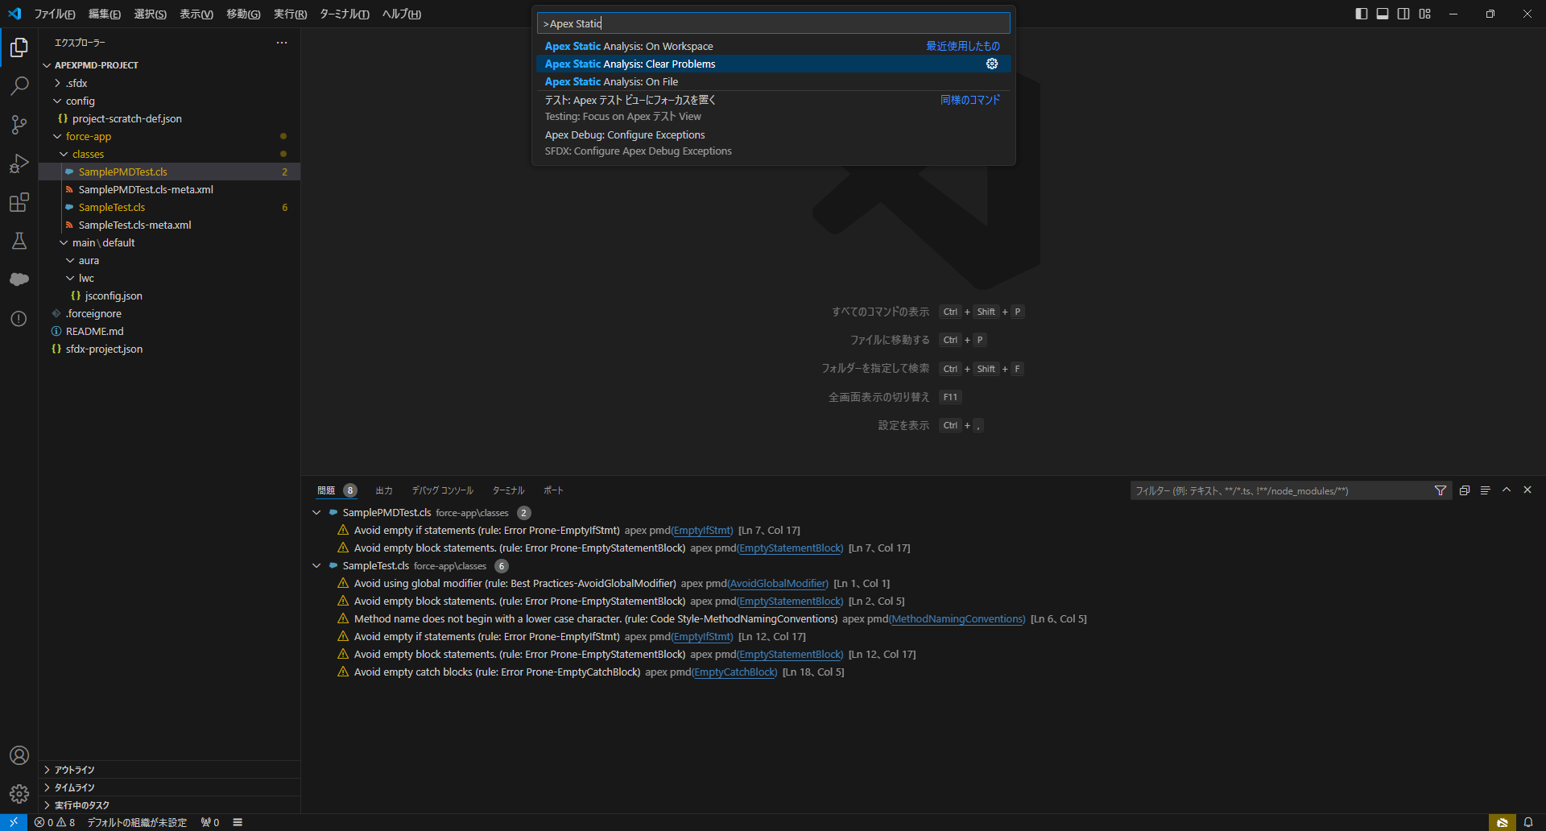

Visual Studio Codeでターミナルを開き「問題」をクリックします。
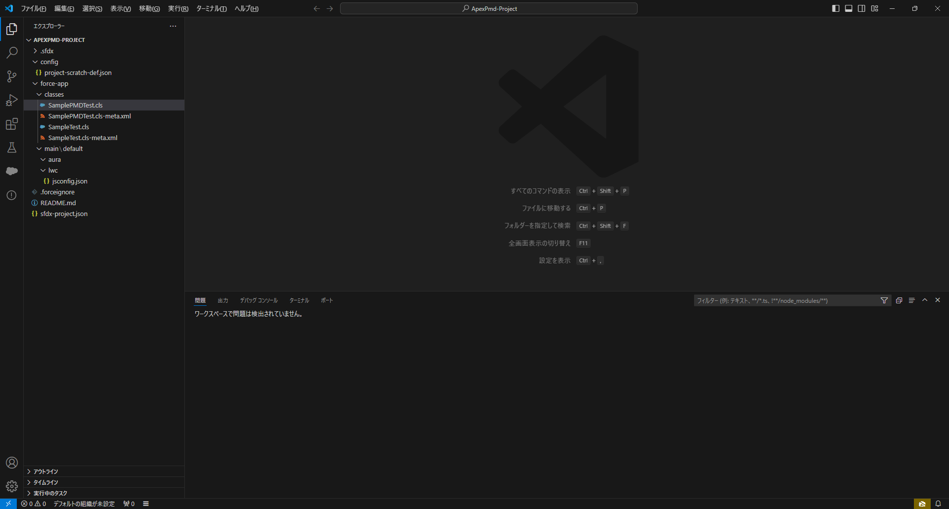

検知結果がクリアされます。

Visualforce Pageの検知
検知対象ファイルを開きます。
コマンドパレット（ctrl+shift+p）で実行し、「Apex Static」を入力して、「Apex Static Analysis: On File」コマンドを選択します。
「Apex Static Analysis: On File」：1つの資材で静的解析することができます。
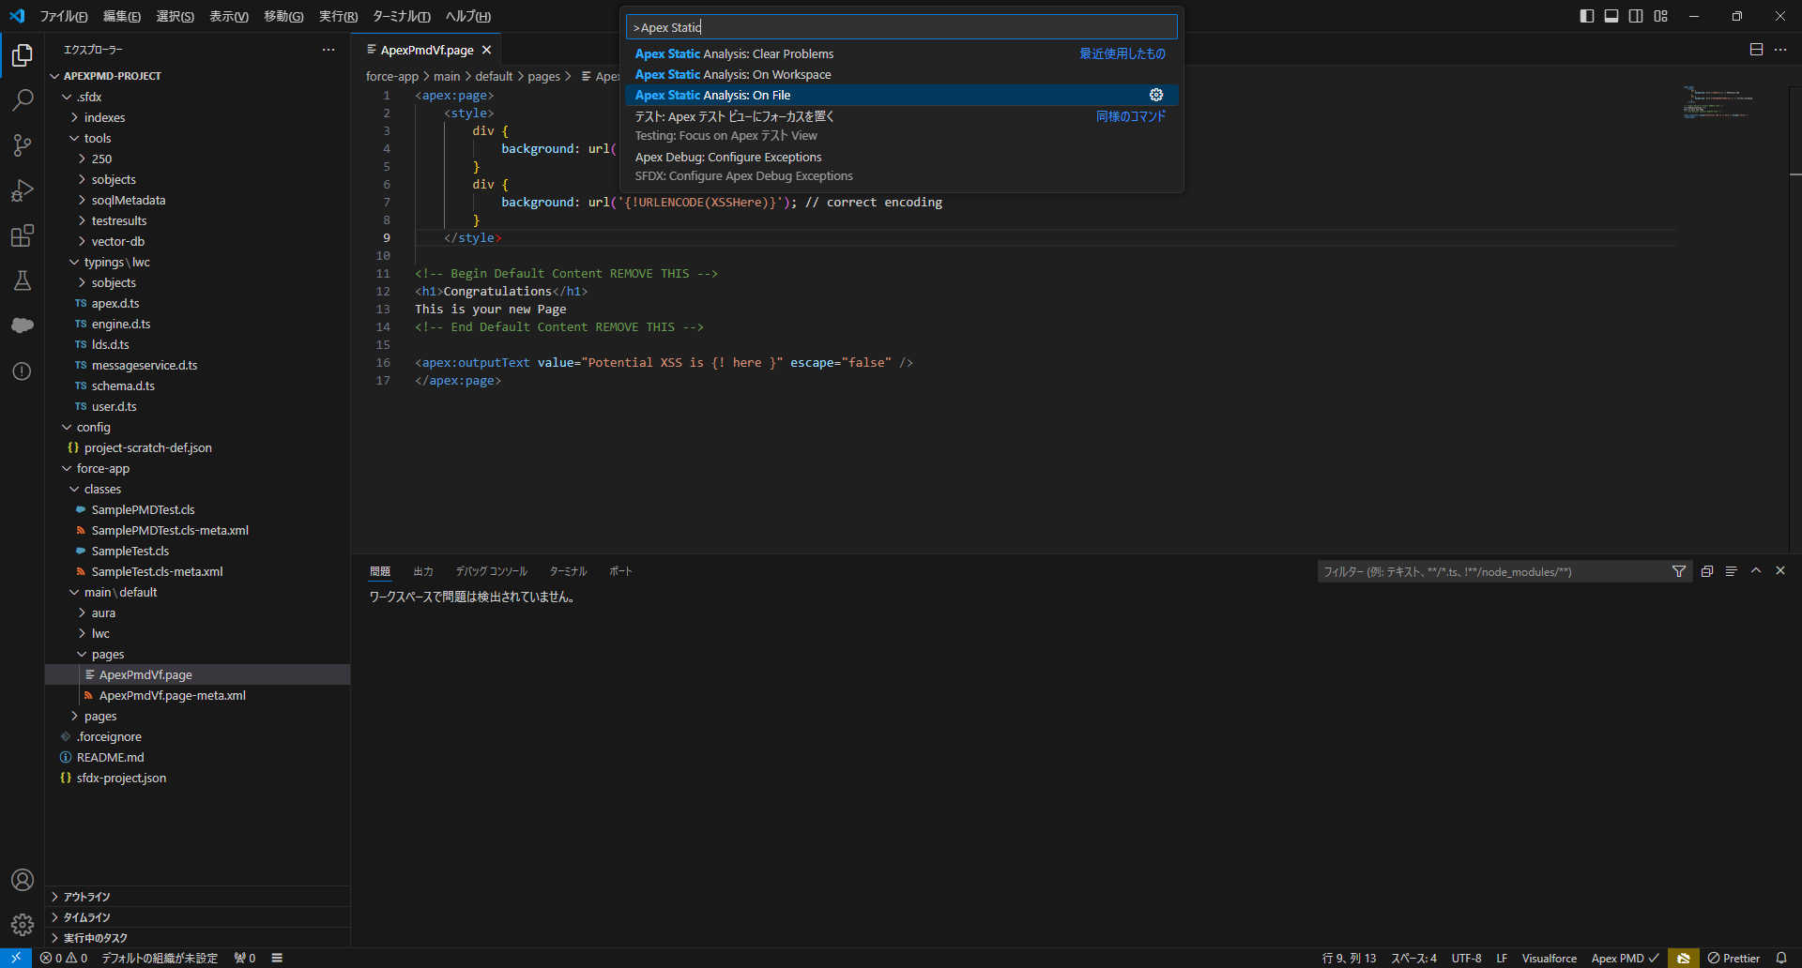

Visual Studio Codeでターミナルを開き「問題」をクリックします。
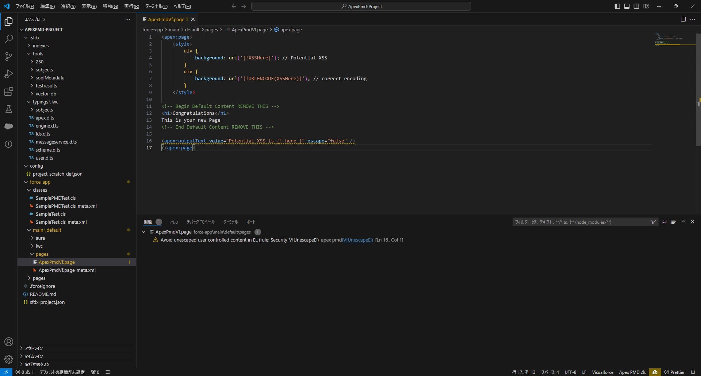

検知結果が表示されます。

